LLMのインサイトとセマンティック
LLM のインサイトとセマンティック

目標地点
LLM の限界
セマンティックとインサイト
 |  |  | LLM のインサイトとセマンティックのマトリクス

実データ+ 統計的手法を追加する
 |  |  |  | 低セマンティック |  |  | 高セマンティック
 |  |  |  | 高インサイト |  |  | 高インサイトイト
 |  |  |  | → 古典的統計学・疫学 |  |  | → 理想のAI
 |  |  |  | 言語化は苦手だが発見は正確 |  |  | 実データ + LLMの説明力

 |  | ↑
 | インサイト能力（因果・実証的発見）
 |  |  |  |  |  |  | 高セマンティック
 |  |  |  |  |  |  | 低インサイト
 |  |  |  | 低セマンティック |  |  | → 現在の LLM 単体
 |  |  |  | 低インサイト
 |  |  |  | → 旧来の自動化 |  |  | 言語的に自然なストーリーを実証なしに生成できてしまう
 |  |  |  |  |  |  | = 捏造リスクゾーン(ハルシネーション)

 |  |  |  |  |  | セマンティック能力（言語的意味の操作）→

 | セマンティック

 |  | 言語的意味の空間を正確にナビゲートする能力。

 |  | 「痛み」と「苦痛」と「不快」の関係、「褥瘡」と「体位変換」と「予防」のつながりを把握する力。
 |  | LLM はこれが極めて得意。

 | インサイト

 |  | 非自明な因果、構造的真実を実データから発見する能力。

 |  | 「この施設では体位変換を4時間おきにすると褥瘡が23%減る」という発見がインサイト。
 |  | 語られていないパターンを実世界のデータから掘り起こす必要があり、言語の操作だけでは得られない。

 | インサイトとセマンティックは、対極ではなく直交する軸。
 | 高セマンティック、高インサイトは両立できるが、LLM 単体は高セマンティック・低インサイトに位置する。

捏造が起きるメカニズム

 | セマンティックが強くインサイトが弱い状態では、LLM は「言語的に自然で説得力のある物語」を実証なしに生成できてしまう問題がある。

 | 実際のデータ（インサイトの源泉）
 | n=47 の段階:
 | 「3時間おきが良さそうだが不確かさが大きい」
 | 信頼区間が広い → まだ弱いインサイト

 | n=500 の段階:
 | 「3時間おきが有効である可能性が高い」
 | 信頼区間が狭まる → より強いインサイト

 | n=5,000 の段階:
 | 「特定のプロファイルのゲストには
 | 3時間おきが統計的に優れている」
 | → 実用的なインサイト |  |  |  | →どの程度確かなインサイトか

 | LLMが言語空間から補完するもの
 | 「高齢者の褥瘡予防には2時間おきの体位変換が効果的です」

 | → 訓練データからもっともらしく生成
 | → 実際の山田さんのデータとは無関係

 | 介護AIでこれが起きると、施設固有の実態とは無関係なガイダンスがケアワーカーに届く。

介護 AI エコシステムへの適用

 | LLM の役割を正しく限定する
 | インサイトを生成する → 統計、機械学習が担う
 | インサイトを伝える → LLMが担う
 | インサイトを捏造しない → 設計で防ぐ
 | →すべてを LLM に丸投げしてしまうと、データの価値をなくしてしまう ことになる（信用できない）

 | 具体的な防ぎ方（例）
 | ケアデータ n=47 の段階では統計的結論を出さない
 | 「類似ケース上位5件」という形で事実のみ提示
 | 「効果的です」という断定をシステムがしない
 | Human-in-the-Loopで専門家が解釈する

LLM を「インサイトを語る語り手」として使い、「インサイトを発見する研究者」として使わないことが設計の核心。
エコシステムの価値が「データから発見された実証されたインサイト」である限り、その発見部分は LLM ではなく統計・疫学的手法が担わなければならない。

知識グラフ
知識グラフ

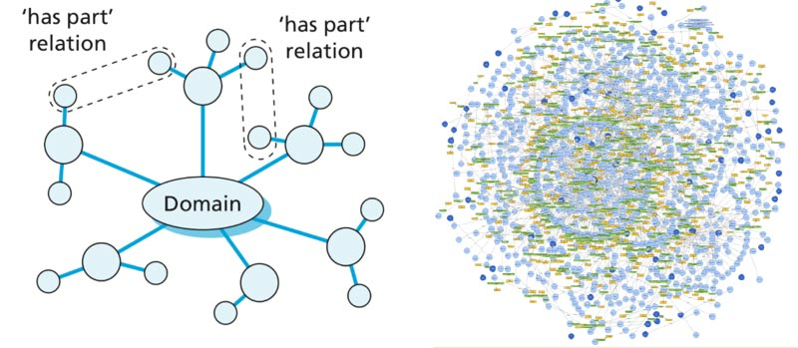
知識グラフで何ができるか
育つ仕組み

 | Ontology に従って現場のデータを整理した集まりを 「知識グラフ」 と呼ぶ。
 | Ontology が設計図なら、知識グラフはその設計図に従って建てられた建物。

 | 知識グラフは以下の手順で育つ。

 | まず、業務の事実をひとつずつ登録する。
 | 「誰が、いつ、何をしたか」という記録を淡々と蓄積する。この段階では意味の解釈は入れない。

 | これが正に、PC操作ログの意味のある部分を登録していくことに合致する。

 | 次に、蓄積された事実から統計的にパターンが浮かび上がる。
 | これがインサイトである。

 | 「この人は毎月この順番でこの作業をしている」「この操作の後には必ずこの操作が続く」といった規則性が、データ自身が語る形で検出される。
 | 人間が閾値を決め打ちするのではなく、データの分布から自然に境界が発見される。

 | そして、検出されたパターンについて LLM が人間に問いかける。

 |  | 「この操作の繰り返しは何の業務ですか？」

 | 人間が「これは月次の経費精算だ」と答えることで、パターンに意味が付与され、確認された知識に昇格する。

 | 最後に、確認された知識の組み合わせから洞察が生まれる。
 | 「この業務フローを自動化すれば月40時間削減できる」「この人がいなくなるとこの業務が止まる」といった、アクションにつながる発見である。

 |  | 事実の蓄積 → 統計的発見 → 確認された知識 → 洞察

 | この流れのどこにも LLM の推測や補完は入らない。
 | 事実はデータが語り、パターンは統計が語り、意味は人間が語る。
 | LLM の役割は、それらを自然な言葉で結びつけ、人間に問いかけ、人間の回答を知識グラフに反映することである。

デジタルツイン
デジタルツイン

その先に見えるもの

 | 知識グラフが育つほど、組織の業務プロセスの「デジタルツイン」が形成される。

 | デジタルツインとは

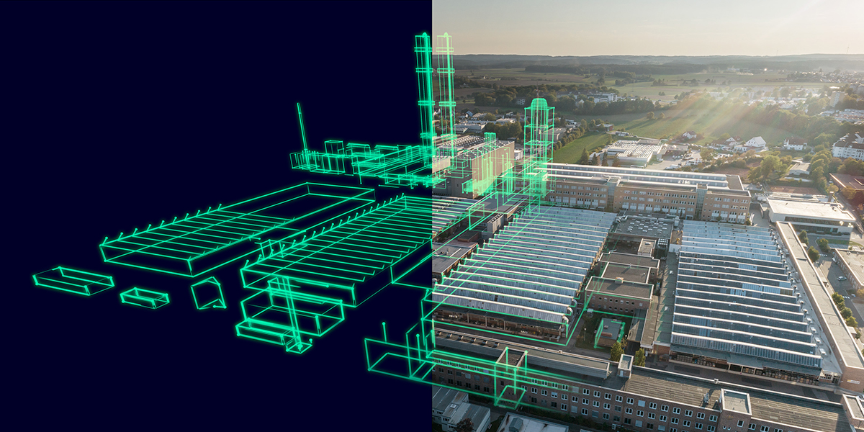
 |  | デジタルツインとは、現実の業務構造をデータ上に再現したもの。
 |  | 誰がどんな業務をどんな手順で行い、誰と連携し、どこにボトルネックがあるか。
 |  | これが時間の経過と対話の蓄積によって、ぼんやりした輪郭から精密な地図へと解像度が上がっていく。

 |  | この仕組みは、現場に特別な作業を求めない。
 |  | 普段通り働いてもらうだけで、業務の事実が蓄積され、パターンが検出され、LLM との短い対話を通じて知識が確認される。

 |  | 使い込むほど、LLM の問いかけも鋭くなる。
 |  | 初月は「このアプリは何ですか？」としか聞けなかった LLM が、
 |  | 半年後には「先月から経費精算の所要時間が倍増していますが、業務フロー自体の見直しが必要ではないですか？」と聞けるようになる。

 |  | デジタルツインの真の価値は、現状の可視化ではなく「もし〜したら」の判断を支えることにある。
 |  | 「このツールを入れ替えたら何が起きるか」「この人が異動したらどの業務が止まるか」。蓄積された知識があるからこそ、推測ではなく根拠のある推論ができるようになる。

